报价单
 | 更新时间：2023年7月 江苏中恒宠物用品有限公司
 | 产品图片 | 产品名 | 产品代码 | 规格 | 批发单位价格 | 零售单位价格 | 7月活动 | 箱规
 | 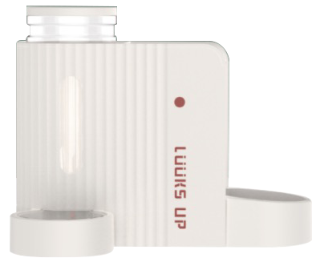 | 路可丝饮水喂食一体机-白色 | 6953182747345 | 42.2*29.2*33.1cm | ￥119.00 | ￥199.00 | 十送一 | /
 | 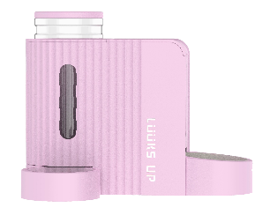 | 路可丝饮水喂食一体机-粉色 | 6953182747215 | 42.2*29.2*33.1cm | ￥119.00 | ￥199.00 | 十送一 | /
 | 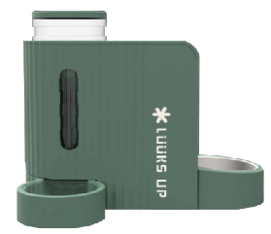 | 路可丝饮水喂食一体机-绿色 | 6953182747185 | 42.2*29.2*33.1cm | ￥119.00 | ￥199.00 | 十送一 | /
 |  | 路可丝eva猫砂垫-粉色|741350H | 6953182747062 | 650mm*450mm*15mm | ￥38.00 | ￥68.00 | 十送一 | 30pcs 箱
 |  | 路可丝eva猫砂垫-紫色|741360K | 6953182747079 | 650mm*450mm*15mm | ￥38.00 | ￥68.00 | 十送一 | 30pcs 箱
 |  | 路可丝eva猫砂垫-绿色|741340D | 6953182747055 | 650mm*450mm*15mm | ￥38.00 | ￥68.00 | 十送一 | 30pcs 箱
 |  | 圆窝冰垫 | 6953182746980 | 47cm*47cm 1.5kg | ￥12.90 | ￥19.00 | / | 6个/箱
 |  | 彩虹冰垫 | 6953182746997 | 内径42*58 外径57*80cm | ￥69.00 | ￥99.00 | / | 4个/箱
 |  | 蛋壳猫厕所(黄） | 6953182747024 | 49.3*39.5*20.9cm | ￥25.90 | ￥39.00 | / | 1个/箱
 |  | 蛋壳猫厕所(粉） | 6953182747031 | 49.3*39.5*20.9cm | ￥25.90 | ￥39.00 | / | 1个/箱
 |  | 星球猫抓板（粉紫） | 6953182747000 | 56.8*26.5*25cm | ￥89.00 | ￥159.00 | / | 1个/箱
 |  | 星球猫抓板（蓝白） | 6953182747017 | 56.8*26.5*25cm | ￥89.00 | ￥159.00 | / | 1个/箱
 |  | 路可丝宠物纸尿裤（母狗专用） | 6953182747543 | XS 20片/袋 腰围20-40cm 体重1-2斤 | ￥13.00 | ￥22.00 | / | /
 | 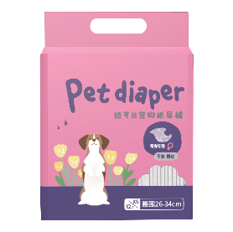 | 路可丝宠物纸尿裤（母狗专用） | 6953182747550 | S 20片/袋 腰围26-42cm 体重2-5斤 | ￥13.00 | ￥22.00 | / | /
 |  | 路可丝宠物纸尿裤（母狗专用） | 6953182747567 | M 13片/袋 腰围28-48cm 体重4-10斤 | ￥13.00 | ￥22.00 | / | /
 |  | 路可丝宠物纸尿裤（母狗专用） | 6953182747574 | L 10片/袋 腰围34-50cm 体重8-18斤 | ￥13.00 | ￥22.00 | / | /
 |  | 路可丝宠物纸尿裤（母狗专用） | 6953182747581 | XL 10片/袋 腰围40-60cm 体重17-30斤 | ￥13.00 | ￥22.00 | / | /
 | 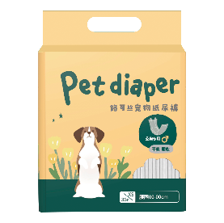 | 路可丝宠物纸尿裤（公狗专用） | 6953182747604 | S 20片/袋 腰围15-30cm 体重3-8斤 | ￥13.00 | ￥22.00 | / | /
 |  | 路可丝宠物纸尿裤（公狗专用） | 6953182747611 | M 13片/袋 腰围28-42cm 体重8-16斤 | ￥13.00 | ￥22.00 | / | /
 |  | 路可丝宠物纸尿裤（公狗专用） | 6953182747628 | L 13片/袋 腰围40-52cm 体重12-34斤 | ￥13.00 | ￥22.00 | / | /
 |  | 路可丝宠物纸尿裤（公狗专用） | 6953182747635 | XL 10片/袋 腰围54-66cm 体重30-56斤 | ￥13.00 | ￥22.00 | / | /
 |  | 路可丝宠物航空箱19寸绿色 | 6953182746744 | 48.9*31.7*27cm | ￥89.00 | ￥189.00 | / | 6个/箱
 |  | 路可丝宠物航空箱23寸绿色 | 6953182746751 | 59*38.7*33.97cm | ￥129.00 | ￥259.00 | / | 5个/箱
 |  | 路可丝宠物航空箱26寸绿色 | 6953182746768 | 67.31*47.63*42.86cm | ￥159.00 | ￥319.00 | / | 4个/箱
 | 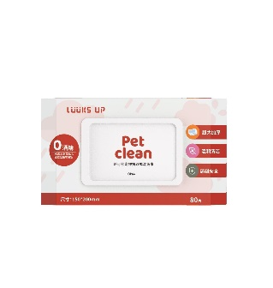 | 路可丝猫狗专用湿巾 | 6953182746638 | 80片 | ￥6.90 | ￥12.90 | / | 24个/箱
 |  | 路可丝泪痕专用湿巾 | 6953182746645 | 直径57mm*120片 | ￥6.90 | ￥12.90 | / | 60个/箱
 |  | 路可丝云朵雨豆腐猫砂套盒2.5kgx3 | 6953182746584 | 2.5kg*3包 | ￥63.00 | ￥90.00 | / | 3包/盒
 |  | 路可丝夏日椰情活性炭除臭混合猫砂套盒2.5kg*3 | 6953182746591 | 2.5kg*3包 | ￥60.00 | ￥80.00 | / | 3包/盒
 | 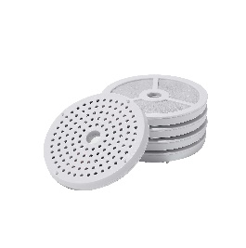 | 路可丝沙漏饮水机滤芯 | 6020180250246 | 5片装 | ￥32.00 | ￥65.00 | / | /
 |  | 路可丝干爽宠物尿垫 S号 | 6953182746515 | S 80片 | ￥22.00 | ￥33.00 | / | 12包/箱
 |  | 路可丝干爽宠物尿垫 M号 | 6953182746522 | M 40片 | ￥22.00 | ￥33.00 | / | 12包/箱
 |  | 路可丝干爽宠物尿垫 L号 | 6953182746539 | XL 20片 | ￥22.00 | ￥33.00 | / | 12包/箱
 |  | 路可丝干爽宠物尿垫 S号 （线上专供） | 6953182746508 | S 10片 | ￥5.90 | ￥9.90 | / | /
 |  | 路可丝安心尿垫 S号 | 6953182745525 | 45*33cm 80片/包 | ￥19.00 | ￥29.90 | / | 12包/箱
 |  | 路可丝安心尿垫 M号 | 6953182745532 | 60*45cm 40片/包 | ￥19.00 | ￥29.90 | / | 12包/箱
 |  | 路可丝安心尿垫 L号 | 6953182745556 | 60*90cm 20片/包 | ￥19.00 | ￥29.90 | / | 12包/箱
 | 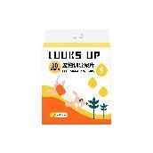 | 路可丝3D立体护围宠物尿垫 S号 | 6953182745563 | 45*33cm 80片/包 | ￥39.00 | ￥59.90 | 十送一 | 8包/箱
 | 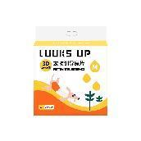 | 路可丝3D立体护围宠物尿垫 M号 | 6953182745570 | 60*45cm 50片/包 | ￥39.00 | ￥59.90 | 十送一 | 6包/箱
 |  | 路可丝3D立体护围宠物尿垫 L号 | 6953182745594 | 60*90cm 25片/包 | ￥39.00 | ￥59.90 | 十送一 | 6包/箱
 | 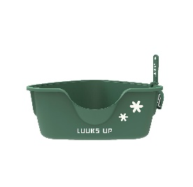 | 路可丝三角猫厕所-绿色 | 6953182747529 | 65*60*26cm | ￥39.00 | ￥69.00 | / | 6个/箱
 | 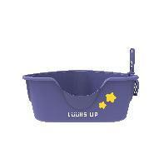 | 路可丝三角猫厕所-紫色 | 6953182747536 | 65*60*26cm | ￥39.00 | ￥69.00 | / | 6个/箱
 | 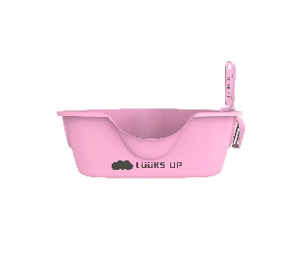 | 路可丝三角猫厕所-粉色 | 6953182747659 | 65*60*26cm | ￥39.00 | ￥69.00 | / | 6个/箱
 |  | 路可丝云朵雨猫砂盆 | 6953182745648 | 53*50.8*48.3cm | ￥259.00 | ￥359.00 | 十送二 | 1个/箱
 | 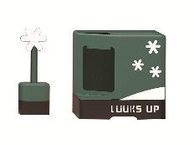 | 路可丝冬日雪花猫砂盆 | 6953182745655 | 53*50.8*48.3cm | ￥259.00 | ￥359.00 | 十送二 | 1个/箱
 |  | 路可丝夏日炎炎猫砂盆 | 6953182745631 | 53*50.8*48.3cm | ￥259.00 | ￥359.00 | 十送二 | 1个/箱
 |  | 路可丝上开口粉紫20寸 | 6953182746782 | 51.6*32.7*29.6cm | ￥95.00 | ￥199.00 | / | 1个/箱
 |  | 路可丝上开口粉紫23寸 | 6953182746805 | 57.2*36.5*32.7m | ￥129.00 | ￥259.00 | / | 1个/箱
 |  | 路可丝上开口黄绿20寸 | 6953182746775 | 51.6*32.7*29.6cm | ￥95.00 | ￥199.00 | / | 1个/箱
 |  | 路可丝上开口黄绿23寸 | 6953182746799 | 57.2*36.5*32.7m | ￥129.00 | ￥259.00 | / | 1个/箱
 |  | 路可丝高分子猫砂 | 6953182746577 | 2.5kg | ￥23.00 | ￥35.00 | 十送一 | 4个/箱
 | 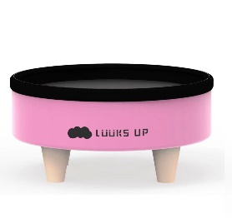 | 路可丝云朵圆猫窝 | 6953182746492 | 47*47*24cm | ￥89.00 | ￥139.00 | / | 1个/箱
 |  | 路可丝全价迷你猫条-5种口味猫条大合集 | 6953182746195 | 6g*10条*5盒 | ￥49.00 | ￥79.00 | 十送一 | 19盒/箱
 |  | 路可丝主食舔舔酱-奶酪鸡肉味 | 6953182746096 | 30g*7个 | ￥25.00 | ￥39.00 | 十送一 | 40个/箱
 |  | 路可丝主食舔舔酱-鸡肉三文鱼味 | 6953182746102 | 30g*7个 | ￥25.00 | ￥39.00 | 十送一 | 40个/箱
 |  | 路可丝主食舔舔酱-奶酪金枪鱼味 | 6953182746119 | 30g*7个 | ￥25.00 | ￥39.00 | 十送一 | 40个/箱
 |  | 路可丝主食舔舔酱-奶酪鸭肉味 | 6953182746126 | 30g*7个 | ￥25.00 | ￥39.00 | 十送一 | 40个/箱
 |  | 路可丝主食舔舔酱-鸡肉牛肉味 | 6953182746133 | 30g*7个 | ￥25.00 | ￥39.00 | 十送一 | 40个/箱
 |  | 路可丝狗零食 脆脆花鸡肉味 | 6953182746317 | 80g | ￥10.90 | ￥16.90 | 十送一 | 60包/箱
 |  | 路可丝狗零食 脆脆圈鸡肉味 | 6953182746324 | 80g | ￥10.90 | ￥16.90 | 十送一 | 60包/箱
 |  | 路可丝狗零食 脆脆球鸡肉味 | 6953182746348 | 80g | ￥10.90 | ￥16.90 | 十送一 | 60包/箱
 |  | 路可丝宠物零食-脆米鸡肉排 | 6953182746362 | 40g*16个 | ￥79.00 | ￥149.00 | 十送一 | 6盒/箱
 |  | 路可丝宠物零食-脆米牛肉排 | 6953182746379 | 40g*16个 | ￥79.00 | ￥149.00 | 十送一 | 6盒/箱
 | 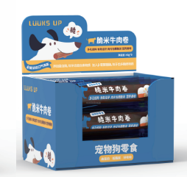 | 路可丝宠物零食-脆米牛肉卷 | 6953182746386 | 48g*16个 | ￥89.90 | ￥169.00 | 十送一 | 6盒/箱
 | 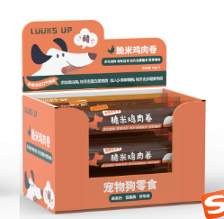 | 路可丝宠物零食-脆米鸡肉卷 | 6953182746393 | 48g*16个 | ￥89.90 | ￥169.00 | 十送一 | 6盒/箱
 | 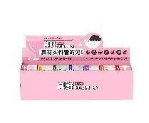 | 真鲜系列猫用罐头 | 6953182746256 | 85g*7个 | ￥59.00 | ￥79.00 | 十送六 | 15盒/箱
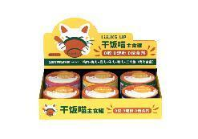 |  | 干饭喵主食罐 | 6953182746249 | 85g*6个 | ￥59.00 | ￥79.00 | 十送七 | 20盒/箱
 | 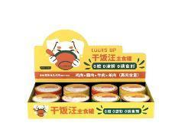 | 干饭汪主食罐 | 6953182746263 | 185g*8个 | ￥89.00 | ￥138.00 | 十送六 | 9盒/箱
 |  | 路可丝宠物航空箱19寸 | 6953182746416 | 48.9*31.7*27cm | ￥89.00 | ￥189.00 | / | 6个/箱
 |  | 路可丝宠物航空箱23寸 | 6953182746423 | 59*38.7*33.97cm | ￥129.00 | ￥259.00 | / | 5个/箱
 |  | 路可丝宠物航空箱26寸 | 6953182746430 | 67.31*47.63*42.86cm | ￥159.00 | ￥319.00 | / | 4个/箱
 | 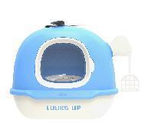 | 路可丝蓝天晴空飞机猫砂盆 | 6953182745662 | 68.6*52.6*53.8cm | ￥189.00 | ￥259.00 | 十送一（送森墨绿色） | 1个/箱
 | 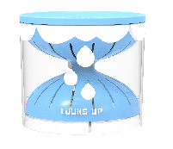 | 云朵雨自动饮水机（蓝） | 6953182745617 | 23*23*21cm | ￥129.00 | ￥249.00 | 十送一 | 12个/箱
 | 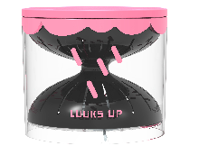 | 云朵雨自动饮水机（粉） | 6953182745853 | 23*23*21cm | ￥129.00 | ￥249.00 | 十送一 | 12个/箱
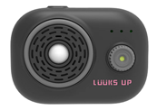 |  | 路可丝智能杀菌除味器 | 6953182745679 | 7.4*9.8*6.5cm | ￥129.00 | ￥199.00 | 十送二 | 150个/箱
 |  | 路可丝富士山猫转盘 | 6953182746409 | 25*23.5*19cm | ￥39.00 | ￥79.00 | 十送一 | 12个/箱
 |  | 路可丝粉墨星球猫转盘玩具 | 6953182745686 | 26*26*16cm | ￥49.00 | ￥89.00 | 十送一 | 12个/箱
 |  | 路可丝雨滴两件套瓦楞纸猫抓板 | 6953182745709 | 39*34*35cm | ￥59.00 | ￥99.00 | 十送一 | 4个/箱
 |  | 路可丝夏日炎炎两件套瓦楞纸猫抓板 | 6953182745716 | 32*52*27cm | ￥69.00 | ￥109.00 | 十送一 | 1个/箱
 | 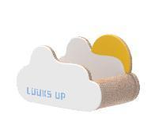 | 路可丝晴空万里瓦楞纸猫抓板猫窝 | 6953182745723 | 34.5*57*30.5cm | ￥59.00 | ￥99.00 | 十送一 | 1个/箱
 |  | 路可丝飞机瓦楞纸猫抓板猫窝 | 6953182745730 | 30.5*57*30.5m | ￥59.00 | ￥99.00 | 十送一 | 1个/箱
 |  | 路可丝云朵雨原味无尘豆腐猫砂 | 6953182745747 | 2.5kg | ￥20.90 | ￥33.00 | 十送二 | 6包/箱
 |  | 路可丝雨滴高效结团混合猫砂 （线上专供） | 6953182745754 | 2.5kg | ￥19.90 | ￥29.90 | 十送二 | 6包/箱
 |  | 路可丝夏日椰情活性炭除臭混合猫砂 | 6953182745761 | 2.5kg | ￥19.90 | ￥29.90 | 十送二 | 6包/箱
 |  | 路可丝双向拉力拔河狗玩具（黄色） | 6953182745778 | 长33cm | ￥18.00 | ￥29.00 | 十送一 | 100个/箱
 |  | 路可丝双向拉力拔河狗玩具（粉色） | 6953182745785 | 长33cm | ￥18.00 | ￥29.00 | 十送一 | 100个/箱
 |  | 路可丝双向拉力拔河狗玩具（蓝色） | 6953182745792 | 长33cm | ￥18.00 | ￥29.00 | 十送一 | 100个/箱
 |  | 路可丝洁齿爆爆球-圆球 | 6953182745808 | 6.3cm | ￥12.90 | ￥19.90 | 十送二 | 90个/箱
 |  | 路可丝洁齿爆爆球-橄榄球 | 6953182745815 | 14cm | ￥25.90 | ￥34.90 | / | 50个/箱
 |  | 路可丝温度计系列逗猫棒-彩虹 | 6953182745839 | 36*9cm | ￥16.90 | ￥29.90 | 十送一 | 60个/箱
 |  | 路可丝温度计系列逗猫棒-晴天 | 6953182745860 | 36*9cm | ￥16.90 | ￥29.90 | 十送一 | 60个/箱
 |  | 路可丝温度计系列逗猫棒-冰雪 | 6953182745877 | 36*9cm | ￥16.90 | ￥29.90 | 十送一 | 60个/箱
 |  | 路可丝温度计系列逗猫棒-云朵 | 6953182745884 | 36*9cm | ￥16.90 | ￥29.90 | 十送一 | 60个/箱
 |  | 路可丝温度计系列逗猫棒-星空 | 6953182745891 | 36*9cm | ￥16.90 | ￥29.90 | 十送一 | 60个/箱
 |  | 路可丝温度计系列逗猫棒展示盒 | 6953182745907 | 内含20根 5个款式*4 | ￥269.00 | ￥499.00 | 十送一 | 4套/箱
 |  | 路可丝天气系列钢丝羽毛逗猫棒-黄 | 6953182745846 | 钢丝长75cm 手柄13.5cm | ￥8.90 | ￥12.90 | / | 100个/箱
 |  | 路可丝天气系列钢丝羽毛逗猫棒-橙 | 6953182745914 | 钢丝长75cm 手柄13.5cm | ￥8.90 | ￥12.90 | / | 100个/箱
 |  | 路可丝天气系列钢丝羽毛逗猫棒-粉 | 6953182745921 | 钢丝长75cm 手柄13.5cm | ￥8.90 | ￥12.90 | / | 100个/箱
 |  | 路可丝天气系列钢丝羽毛逗猫棒-蓝 | 6953182745938 | 钢丝长75cm 手柄13.5cm | ￥8.90 | ￥12.90 | / | 100个/箱
 |  | 路可丝天气系列钢丝羽毛逗猫棒-紫 | 6953182745945 | 钢丝长75cm 手柄13.5cm | ￥8.90 | ￥12.90 | / | 100个/箱
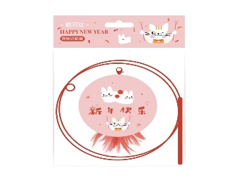 |  | 新年系列钢丝羽毛逗猫棒-兔子 | 6953182746454 | 钢丝长75cm 手柄13.5cm | ￥8.90 | ￥12.90 | 十送一 | 100个/箱
 | 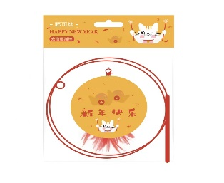 | 新年系列钢丝羽毛逗猫棒-元宝 | 6953182746461 | 钢丝长75cm 手柄13.5cm | ￥8.90 | ￥12.90 | 十送一 | 100个/箱
 | 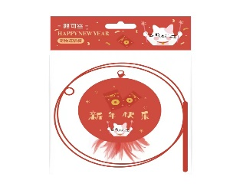 | 新年系列钢丝羽毛逗猫棒-红包 | 6953182746447 | 钢丝长75cm 手柄13.5cm | ￥8.90 | ￥12.90 | 十送一 | 100个/箱
 | 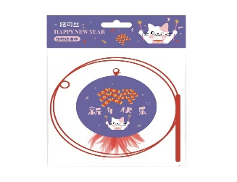 | 新年系列钢丝羽毛逗猫棒-炮竹 | 6953182746478 | 钢丝长75cm 手柄13.5cm | ￥8.90 | ￥12.90 | 十送一 | 100个/箱
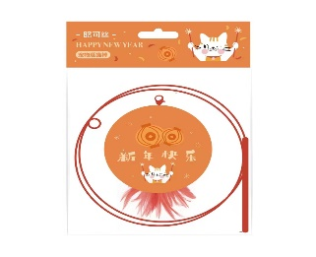 |  | 新年系列钢丝羽毛逗猫棒-灯笼 | 6953182746485 | 钢丝长75cm 手柄13.5cm | ￥8.90 | ￥12.90 | 十送一 | 100个/箱

